Sheet1
 | 学習時
 | - - img | batch | epoch | ネットワーク | 学習時間 | GPU_mem | Precision | Recall | mAP@.5 | mAP@.5:.95 | メモ
exp0 | 1280 | 1 | 300 | yolov5m.yaml | 30.0H | 7.38G | 0.6595 | 0.7973 | 0.7883 | 0.5371 | --imgを1280に設定し学習。モデルは軽量のyolov5m.yaml
exp1 | 480 | 15 | 300 | yolov5l.yaml | 3.8H | 5.66G | 0.648 | 0.837 | 0.838 | 0.67 | --imgを480に設定し、batchを15に増加し学習。モデルは通常のyolov5l.yaml
exp2 | 480 | 8 | 300 | yolov5x.yaml | 学習中 | 7.12G |  |  |  |  | --imgを480に設定し、batchを8に削減し学習。モデルは最大のyolov5x.yaml

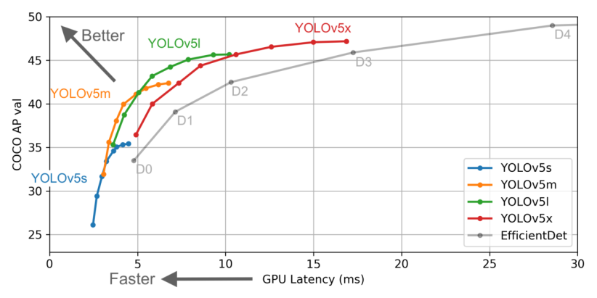

 | 推論＆評価時
 | Matching Rate | Miss Rate | Mean IoU | ネットワーク | - - img | weights
SSD | 0.89 | 0.256 | 0.792
exp0 | 0.844 | 0.256 | 0.808 | yolov5m.yaml | 1280 | best.pt
exp1 | 0.788 | 0.165 | 0.851 | yolov5l.yaml | 480 | best.pt
exp2 |  |  |  | yolov5x.yaml | 480 | best.pt

